LED焊接工艺
LED灯焊接工艺
机型：UMX144 |  | PCB光板：MVC12PCAD
LED灯焊接工艺：如图 |  | 编号：P01V0183R0
位号： | LED1,LED2,LED3
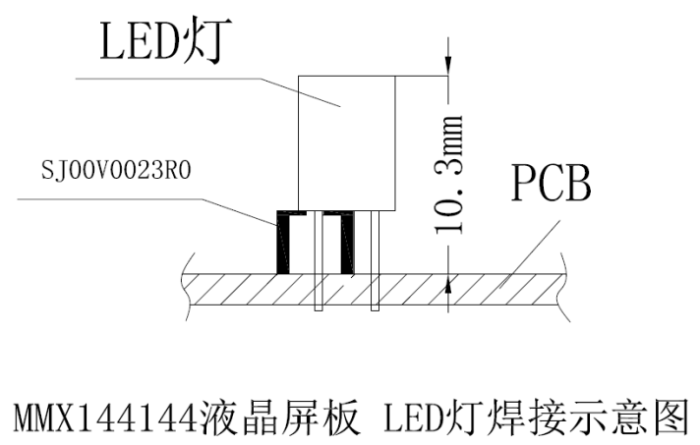

注：焊接时请结合本公司所提供机箱！

编制： | 谢姣玲 |  | 审核： | 周安心
日期： | 2015-08-31 |  | 日期： | 2015-08-31

IR焊接工艺
LED灯焊接工艺
机型：UMX144 |  | PCB光板：MVC12PCAD
IR焊接工艺：如图 |  | 编号：P01V0183R0
位号： | IR1
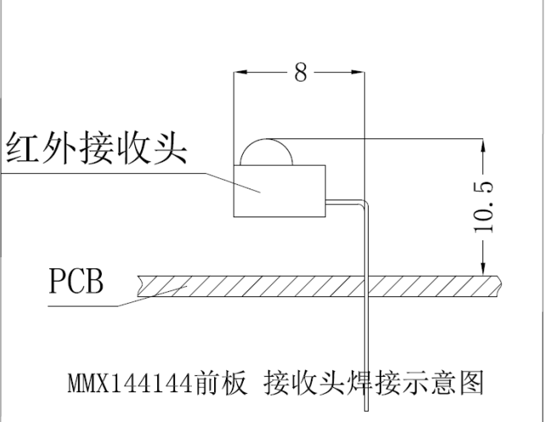

注：焊接时请结合本公司所提供机箱！

编制： | 谢姣玲 |  | 审核： | 周安心
日期： | 2015-08-31 |  | 日期： | 2015-08-31

